Лист1
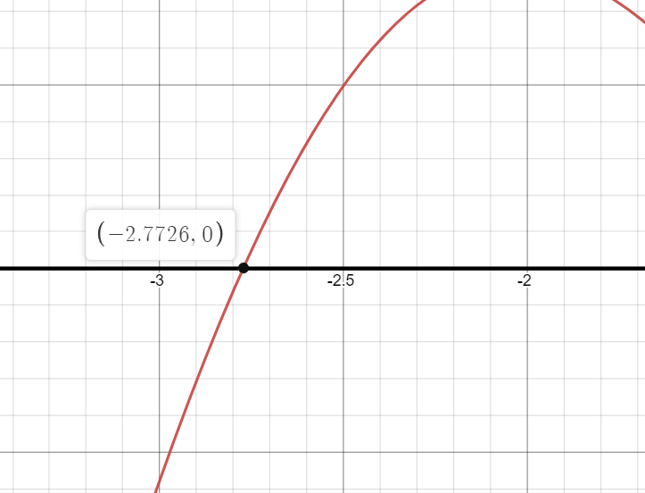
 |  | Вариант 7

 | а | -3.0000
 | б | -2.0000
 | f(a) | -0.5766 |  | f'(x)= | sinx+xcosx
 | f(b) | 0.8186 |  | f''(x)= | 2cosx-xsinx
 | f''(a) | -2.4033
 | f''(b) | -2.6509
 | x0 | -3

n | xn | f(xn) | f'(xn) | f(xn)/f'(xn) | xn+1 | Критерий окончания
0 | -3.0000 | -0.5766 | 2.8289 | -0.2038 | -2.7962 | FALSE
1 | -2.7962 | -0.0532 | 2.2924 | -0.0232 | -2.7729 | FALSE
2 | -2.7729 | -0.0008 | 2.2263 | -0.0003 | -2.7726 | TRUE
3 | -2.7726

